Dirección de Programas Sociales
Dirección de Programas Sociales
CLAVE | FOTOGRAFIA | NOMBRE | ALTA | CARGO | DIRECCION | TELEFONO | FACEBOOK | TWITER | CORREO
SBA | 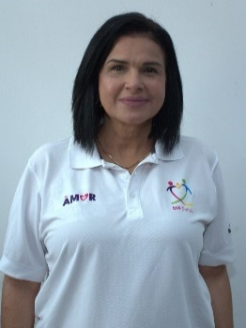 | ANA LUCIA MORALES FLORES | 01/01/2025 | Subdirector | Damaso Rodríguez #275 Centro Metropilitano | 8444121264 | Desarrollol Integral de la Familia | DIF_Saltillo | transparencia@dif.saltillo.com
Coordinación de Mujeres
CLAVE | FOTOGRAFIA | NOMBRE | ALTA | CARGO | DIRECCION | TELEFONO | FACEBOOK | TWITER | CORREO
CODA | 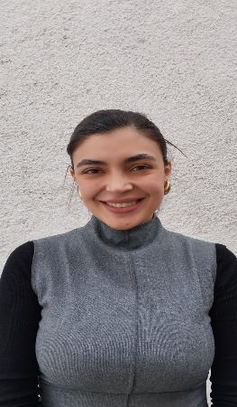 | TANIA ASSENETH MOREIRA ORTIZ | 16/01/2024 | Coordinador | Damaso Rodríguez #275 Centro Metropilitano | 8444121264 | Desarrollol Integral de la Familia | DIF_Saltillo | transparencia@dif.saltillo.com
AB |  | ANDREA CAROLINA GARCÍA RODRÍGUEZ | 01/01/2025 | Auxiliar | Damaso Rodríguez #275 Centro Metropilitano | 8444121264 | Desarrollol Integral de la Familia | DIF_Saltillo | transparencia@dif.saltillo.com
AB |  | ALEXANDRA GONZALEZ GONZALEZ | 01/01/2025 | Auxiliar | Damaso Rodríguez #275 Centro Metropilitano | 8444121264 | Desarrollol Integral de la Familia | DIF_Saltillo | transparencia@dif.saltillo.com
Coordinación de Personas con Discapacidad
CLAVE | FOTOGRAFIA | NOMBRE | ALTA | CARGO | DIRECCION | TELEFONO | FACEBOOK | TWITER | CORREO
CODB | 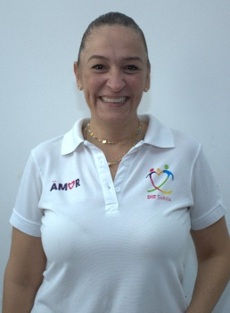 | GABRIELA ALEJANDRA RUIZ ESPARZA PIÑA | 01/01/2025 | Coordinador | Damaso Rodríguez #275 Centro Metropilitano | 8444121264 | Desarrollol Integral de la Familia | DIF_Saltillo | transparencia@dif.saltillo.com
JDB |  | CRISTIAN HOMAR MARTINEZ DANIEL | 01/02/2022 | Jefe de Departamento | Damaso Rodríguez #275 Centro Metropilitano | 8444121264 | Desarrollol Integral de la Familia | DIF_Saltillo | transparencia@dif.saltillo.com
AC | 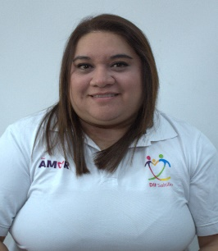 | ERIKA YOLANDA BAUTISTA DUEÑAS | 01/01/2014 | Auxiliar | Damaso Rodríguez #275 Centro Metropilitano | 8444121264 | Desarrollol Integral de la Familia | DIF_Saltillo | transparencia@dif.saltillo.com
AG |  | ELVIRA MAGDALENA HERNANDEZ AGUILLON | 01/02/2022 | Auxikiar | Damaso Rodríguez #275 Centro Metropilitano | 8444121264 | Desarrollol Integral de la Familia | DIF_Saltillo | difsaltillo535@gmail.com
Coordinación de Adultos Mayores
CLAVE | FOTOGRAFIA | NOMBRE | ALTA | CARGO | DIRECCION | TELEFONO | FACEBOOK | TWITER | CORREO
CODA | 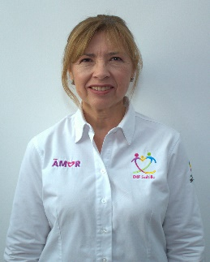 | MARIANA COVARRUVIAS DEL PERAL | 01/01/2018 | Coordinador | Damaso Rodríguez #275 Centro Metropilitano | 8444121264 | Desarrollol Integral de la Familia | DIF_Saltillo | transparencia@dif.saltillo.com
JDA | 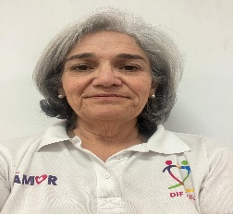 | MARIA ISABEL GUERRA FAUSTI | 01/01/2025 | Jefe de Departamento | Damaso Rodríguez #275 Centro Metropilitano | 8444121264 | Desarrollol Integral de la Familia | DIF_Saltillo | transparencia@dif.saltillo.com
AB | 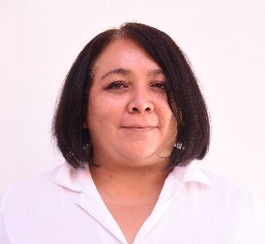 | BELINDA GALVAN CONTRERAS | 01/02/2009 | Auxiliar | Damaso Rodríguez #275 Centro Metropilitano | 8444121264 | Desarrollol Integral de la Familia | DIF_Saltillo | transparencia@dif.saltillo.com
AF |  | ADRIAN EDUARDO FLORES SAUCEDO | 01/01/2018 | Auxiliar | Damaso Rodríguez #275 Centro Metropilitano | 8444121264 | Desarrollol Integral de la Familia | DIF_Saltillo | transparencia@dif.saltillo.com
ITRD | 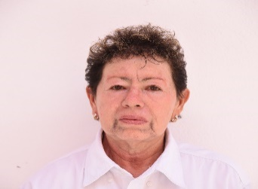 | EMELIA PAZ ESTRADA | 01/02/2009 | Instructor | Damaso Rodríguez #275 Centro Metropilitano | 8444121264 | Desarrollol Integral de la Familia | DIF_Saltillo | transparencia@dif.saltillo.com
ITRD | 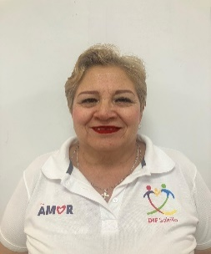 | MARIA CONCEPCION VELAZQUEZ BARRON | 01/02/2018 | Instructor | Damaso Rodríguez #275 Centro Metropilitano | 8444121264 | Desarrollol Integral de la Familia | DIF_Saltillo | transparencia@dif.saltillo.com
ITRD |  | MARIA GUADALUPE ROCHA ALVAREZ | 04/02/2025 | Instructor | Damaso Rodríguez #275 Centro Metropilitano | 8444121264 | Desarrollol Integral de la Familia | DIF_Saltillo | transparencia@dif.saltillo.com
Coordinación de Niñas, Niños y Adolescentes
CLAVE | FOTOGRAFIA | NOMBRE | ALTA | CARGO | DIRECCION | TELEFONO | FACEBOOK | TWITER | CORREO
CODA |  | GABRIELA STROZZI GALINDO | 01/01/2108 | Coordinador | Damaso Rodríguez #275 Centro Metropilitano | 8444121264 | Desarrollol Integral de la Familia | DIF_Saltillo | transparencia@dif.saltillo.com
JDA | 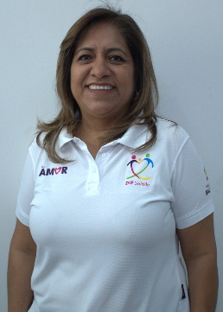 | MARINA SALDAÑA TRUJILLO | 01/01/2025 | Jefe de Departamento | Damaso Rodríguez #275 Centro Metropilitano | 8444121264 | Desarrollol Integral de la Familia | DIF_Saltillo | transparencia@dif.saltillo.com
JDC | 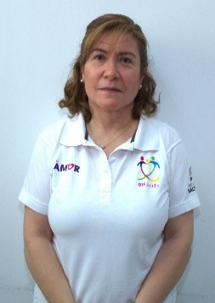 | ADRIANA HERNANDEZ DEL RIO | 01/0/2025 | Auxiliar | Damaso Rodríguez #275 Centro Metropilitano | 8444121264 | Desarrollol Integral de la Familia | DIF_Saltillo | transparencia@dif.saltillo.com
AF |  | ANAKAREN GUADALUPE BALDERAS ROCHA | 03/02/2026 | Auxiliar | Damaso Rodríguez #275 Centro Metropilitano | 8444121264 | Desarrollol Integral de la Familia | DIF_Saltillo | transparencia@dif.saltillo.com
Centro Infantil Saltillo
CLAVE | FOTOGRAFIA | NOMBRE | ALTA | CARGO | DIRECCION | TELEFONO | FACEBOOK | TWITER | CORREO
DEI | 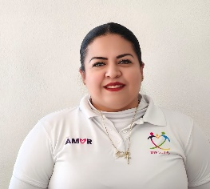 | JUDITH BERENICE MORAN SANCHEZ | 01/01/2010 | Directora de Estancia Infantil | Damaso Rodríguez #275 Centro Metropilitano | 8444121264 | Desarrollol Integral de la Familia | DIF_Saltillo | transparencia@dif.saltillo.com
EDE | 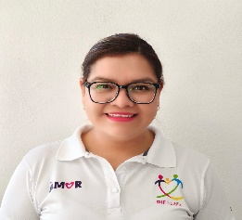 | CLAUDIA ELIZABETH MENDEZ BAZALDUA | 01/02/2009 | Educadora | Damaso Rodríguez #275 Centro Metropilitano | 8444121264 | Desarrollol Integral de la Familia | DIF_Saltillo | transparencia@dif.saltillo.com
AED | 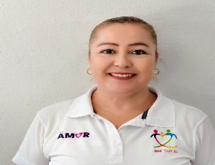 | SANDRA DIANEY VALDES SIFUENTES | 01/10/2009 | Asistente Educativo | Damaso Rodríguez #275 Centro Metropilitano | 412-12-64 | Desarrollol Integral de la Familia | DIF_Saltillo | transparencia@dif.saltillo.com
CCC | 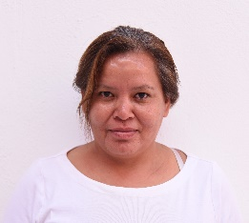 | NOEMI GARCIA MENDEZ | 15/01/2015 | Cocinera | Damaso Rodríguez #275 Centro Metropilitano | 8444121264 | Desarrollol Integral de la Familia | DIF_Saltillo | transparencia@dif.saltillo.com
ITEB | 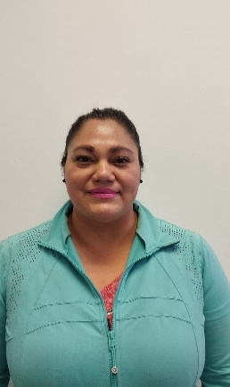 | ERIKA ARACELI MALACARA CONTRERAS | 19/02/2026 | Intendente | Damaso Rodríguez #275 Centro Metropilitano | 8444121264 | Desarrollol Integral de la Familia | DIF_Saltillo | transparencia@dif.saltillo.com
VLDA |  | JESUS HERRERA GAMEZ | 16/10/2016 | Velador | Damaso Rodríguez #275 Centro Metropilitano | 8444121264 | Desarrollol Integral de la Familia | DIF_Saltillo | transparencia@dif.saltillo.com
Centro Infantil Coahuila
CLAVE | FOTOGRAFIA | NOMBRE | ALTA | CARGO | DIRECCION | TELEFONO | FACEBOOK | TWITER | CORREO
DEI |  | IRMA JULIETA GUTIERREZ HERMOSILLO GUAJARDO | 01/03/2022 | Directora de Estancia Infantil | Damaso Rodríguez #275 Centro Metropilitano | 8444121264 | Desarrollol Integral de la Familia | DIF_Saltillo | transparencia@dif.saltillo.com
EDE | 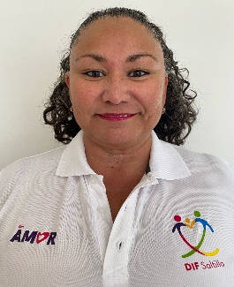 | NOHEMI GUADALUPE VAZQUEZ AGUILAR | 01/02/2009 | Educadora | Damaso Rodríguez #275 Centro Metropilitano | 8444121264 | Desarrollol Integral de la Familia | DIF_Saltillo | transparencia@dif.saltillo.com
EDE | 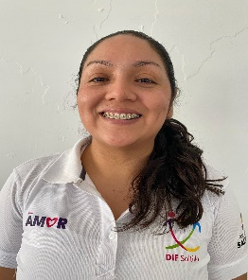 | NORMA KARINA MORENO MARTINEZ | 22/04/2024 | Educadora | Damaso Rodríguez #275 Centro Metropilitano | 412-12-64 | Desarrollol Integral de la Familia | DIF_Saltillo | transparencia@dif.saltillo.com
AED | 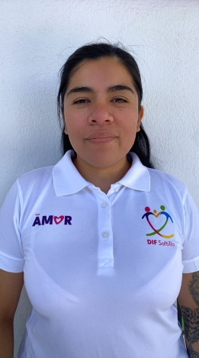 | JASMIN GUADALUPE CASTILLO MORENO | 17/02/2020 | Asistente Educativo | Damaso Rodríguez #275 Centro Metropilitano | 8444121264 | Desarrollol Integral de la Familia | DIF_Saltillo | transparencia@dif.saltillo.com
AED | 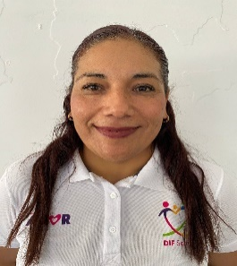 | LAURA YUDITH GUERRERO RODRIGUEZ | 15/03/2013 | Asistente Educativo | Damaso Rodríguez #275 Centro Metropilitano | 8444121264 | Desarrollol Integral de la Familia | DIF_Saltillo | transparencia@dif.saltillo.com
CCC | 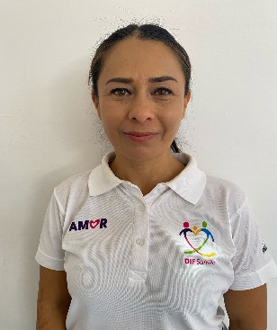 | MARIA DEL ROSARIO LUCIO CERECERO | 01/09/2023 | Cocinera | Damaso Rodríguez #275 Centro Metropilitano | 8444121264 | Desarrollol Integral de la Familia | DIF_Saltillo | transparencia@dif.saltillo.com
ITEB | 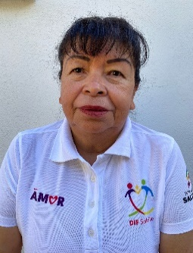 | ANA FRANCISCA FRAUSTO CASTILLO | 16/01/2023 | Intendete | Damaso Rodríguez #275 Centro Metropilitano | 8444121264 | Desarrollol Integral de la Familia | DIF_Saltillo | transparencia@dif.saltillo.com
CCC | 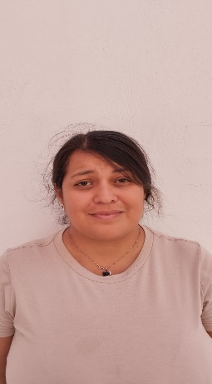 | MARCELA DEYANIRA GAONA BARRON | 09/04/2025 | Cocinera | Damaso Rodríguez #275 Centro Metropilitano | 8444121264 | Desarrollol Integral de la Familia | DIF_Saltillo | transparencia@dif.saltillo.com
ITEB |  | JANETH MARISOL CRUZ CASTILLO | 24/10/2025 | Intendete | Damaso Rodríguez #275 Centro Metropilitano | 8444121264 | Desarrollol Integral de la Familia | DIF_Saltillo | transparencia@dif.saltillo.com
VLDA |  | LUIS FERNANDO CARRIZALES ROJAS | 01/05/2024 | Velador | Damaso Rodríguez #275 Centro Metropilitano | 8444121264 | Desarrollol Integral de la Familia | DIF_Saltillo | transparencia@dif.saltillo.com
Centro Infantil Provivienda
CLAVE | FOTOGRAFIA | NOMBRE | ALTA | CARGO | DIRECCION | TELEFONO | FACEBOOK | TWITER | CORREO
DEI |  | CESAR CARDENAS GARZA | 01/08/2014 | Director de Estancia Infantil Zaragoza | Damaso Rodríguez #275 Centro Metropilitano | 8444121264 | Desarrollol Integral de la Familia | DIF_Saltillo | transparencia@dif.saltillo.com
AED | 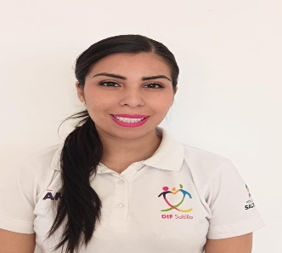 | IRENE ESTEFANIA RIVERA FUENTES | 02/09/2024 | Asistente Educativo | Damaso Rodríguez #275 Centro Metropilitano | 8444121264 | Desarrollol Integral de la Familia | DIF_Saltillo | transparencia@dif.saltillo.com
EDE | 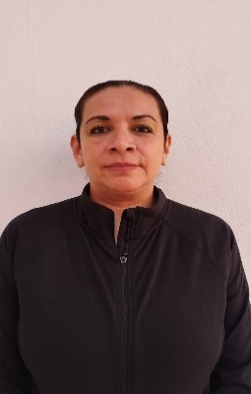 | YESSICA DEL CARMEN RANGEL REYES | 06/10/2025 | Educadora | Damaso Rodríguez #275 Centro Metropilitano | 8444121264 | Desarrollol Integral de la Familia | DIF_Saltillo | transparencia@dif.saltillo.com
AED | 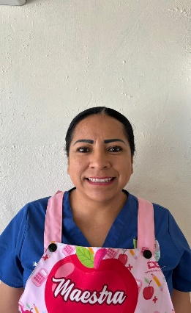 | YOLANDA ELIZABETH MARTINEZ PEREZ | 05/02/2026 | Asistente Educativo | Damaso Rodríguez #275 Centro Metropilitano | 8444121264 | Desarrollol Integral de la Familia | DIF_Saltillo | transparencia@dif.saltillo.com
AED | 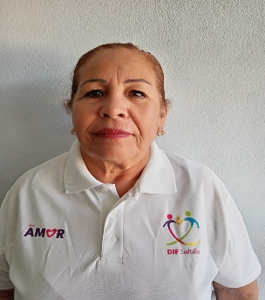 | ANA MARIA DEL CARMEN GARCIA FAZ | 01/02/2009 | Asistente Educativo | Damaso Rodríguez #275 Centro Metropilitano | 8444121264 | Desarrollol Integral de la Familia | DIF_Saltillo | transparencia@dif.saltillo.com
AED | 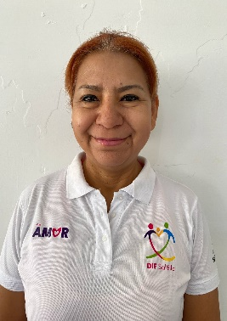 | MA. CONCEPCION SAUCEDO SAUCEDO | 15/01/0214 | Asistente Educativo | Damaso Rodríguez #275 Centro Metropilitano | 8444121264 | Desarrollol Integral de la Familia | DIF_Saltillo | transparencia@dif.saltillo.com
CCC | 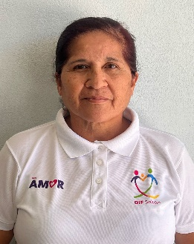 | MA. DEL CARMEN GARCIA BALANDRAN | 01/02/2009 | Cocinera | Damaso Rodríguez #275 Centro Metropilitano | 8444121264 | Desarrollol Integral de la Familia | DIF_Saltillo | transparencia@dif.saltillo.com
CCB | 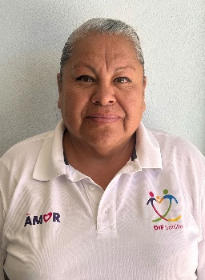 | MA. CONCEPCION PALOMARES RANGEL | 01/06/2013 | Cocinera | Damaso Rodríguez #275 Centro Metropilitano | 8444121264 | Desarrollol Integral de la Familia | DIF_Saltillo | transparencia@dif.saltillo.com
ITEB | 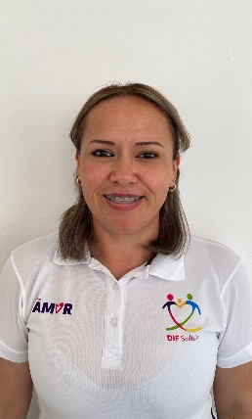 | BRENDA LILIANA SIFUENTES CARDONA | 05/09/2024 | Intendente | Damaso Rodríguez #275 Centro Metropilitano | 8444121264 | Desarrollol Integral de la Familia | DIF_Saltillo | transparencia@dif.saltillo.com
VLDA | 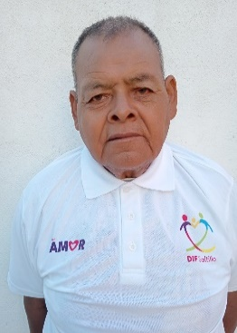 | AGUSTIN MARTINEZ PEREZ | 01/02/2025 | Velador | Damaso Rodríguez #275 Centro Metropilitano | 8444121264 | Desarrollol Integral de la Familia | DIF_Saltillo | transparencia@dif.saltillo.com
Centro Infantil Landin
CLAVE | FOTOGRAFIA | NOMBRE | ALTA | CARGO | DIRECCION | TELEFONO | FACEBOOK | TWITER | CORREO
DEI | 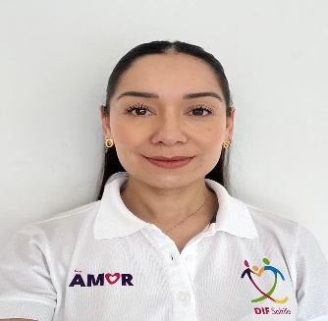 | MARIA FERNANDA GARCIA HERNANDEZ | 01/01/2014 | Directora de Estancia Infantil | Damaso Rodríguez #275 Centro Metropilitano | 8444121264 | Desarrollol Integral de la Familia | DIF_Saltillo | transparencia@dif.saltillo.com
EDE | 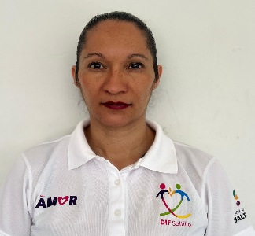 | JANETH BECERRA RAMIREZ | 2024-08-19 | Educadora | Damaso Rodríguez #275 Centro Metropilitano | 8444121264 | Desarrollol Integral de la Familia | DIF_Saltillo | transparencia@dif.saltillo.com
AED |  | MARTHA MERCEDES GARCIA GALVAN | 16/08/2021 | Asistente Educativo | Damaso Rodríguez #275 Centro Metropilitano | 8444121264 | Desarrollol Integral de la Familia | DIF_Saltillo | transparencia@dif.saltillo.com
CCC | 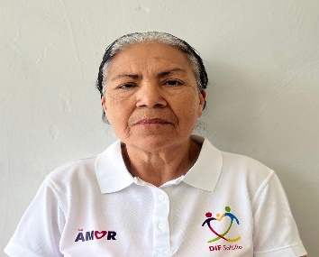 | MARIA DE LOURDES CASTILLO CALDERON | 01/02/2009 | Cocinera | Damaso Rodríguez #275 Centro Metropilitano | 8444121264 | Desarrollol Integral de la Familia | DIF_Saltillo | transparencia@dif.saltillo.com
ITEB | 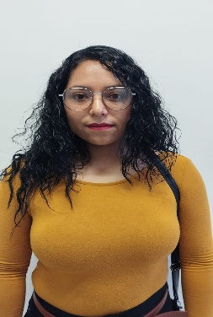 | ADRIELY ANAY CELESTINO URBANO | 19/02/2026 | Intendente | Damaso Rodríguez #275 Centro Metropilitano | 8444121264 | Desarrollol Integral de la Familia | DIF_Saltillo | transparencia@dif.saltillo.com
VLDA |  | LUCIO CERDA TREVIÑO | 01/01/2025 | Velador | Damaso Rodríguez #275 Centro Metropilitano | 8444121264 | Desarrollol Integral de la Familia | DIF_Saltillo | transparencia@dif.saltillo.com
Centro Infantil Zaragoza
CLAVE | FOTOGRAFIA | NOMBRE | ALTA | CARGO | DIRECCION | TELEFONO | FACEBOOK | TWITER | CORREO
DEI | 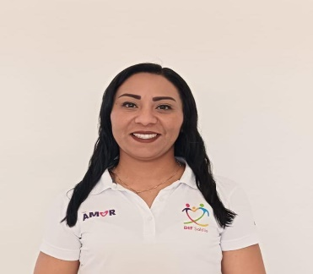 | LILIANA ELIZABETH TORRES PEÑA | 01/07/2014 | Directora de Estancia Infantil | Damaso Rodríguez #275 Centro Metropilitano | 8444121264 | Desarrollol Integral de la Familia | DIF_Saltillo | transparencia@dif.saltillo.com
EDE | 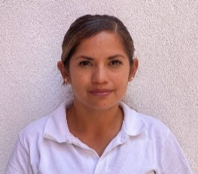 | LAURA PATRICIA GUERRERO DE LA CRUZ | 16/01/2024 | Educadora | Damaso Rodríguez #275 Centro Metropilitano | 8444121264 | Desarrollol Integral de la Familia | DIF_Saltillo | transparencia@dif.saltillo.com
EDE |  | LESLY ABIGAIL FUENTES GODINA | 25/09/2023 | Educadora | Damaso Rodríguez #275 Centro Metropilitano | 8444121264 | Desarrollol Integral de la Familia | DIF_Saltillo | transparencia@dif.saltillo.com
EDE |  | JANETH JOSELIN MONSIVAIS CORDVODA | 16/10/2025 | Educadora | Damaso Rodríguez #275 Centro Metropilitano | 8444121264 | Desarrollol Integral de la Familia | DIF_Saltillo | transparencia@dif.saltillo.com
AED |  | JUANA MARIA ROSALIA GALVAN HERNANDEZ | 01/10/2009 | Asistente Educativo | Damaso Rodríguez #275 Centro Metropilitano | 8444121264 | Desarrollol Integral de la Familia | DIF_Saltillo | transparencia@dif.saltillo.com
CCC | 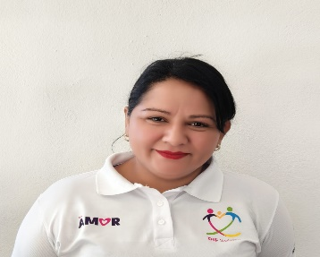 | MARIA ERIKA MONTAÑEZ MARTINEZ | 01/07/2014 | Cocinera | Damaso Rodríguez #275 Centro Metropilitano | 8444121264 | Desarrollol Integral de la Familia | DIF_Saltillo | transparencia@dif.saltillo.com
CCC |  | SAN JUANA ELIZABETH DE LA GARZA SANCHEZ | 01/10/2009 | Cocinera | Damaso Rodríguez #275 Centro Metropilitano | 8444121264 | Desarrollol Integral de la Familia | DIF_Saltillo | transparencia@dif.saltillo.com
ITEB |  | CARMEN MARTINEZ | 22/02/2023 | Intendete | Damaso Rodríguez #275 Centro Metropilitano | 8444121264 | Desarrollol Integral de la Familia | DIF_Saltillo | transparencia@dif.saltillo.com
VLDA |  | VICTOR RUIZ CASTRO | 01/04/2016 | Velador | Damaso Rodríguez #275 Centro Metropilitano | 8444121264 | Desarrollol Integral de la Familia | DIF_Saltillo | transparencia@dif.saltillo.com
 |  |  |  |  |  |  | Fecha de actualización: 31/03/2026 Area responsable: Recursos Humanos y Capacitación Nombre del Responsable: Victoria Alejandra Fuentes Gaona

